关系图
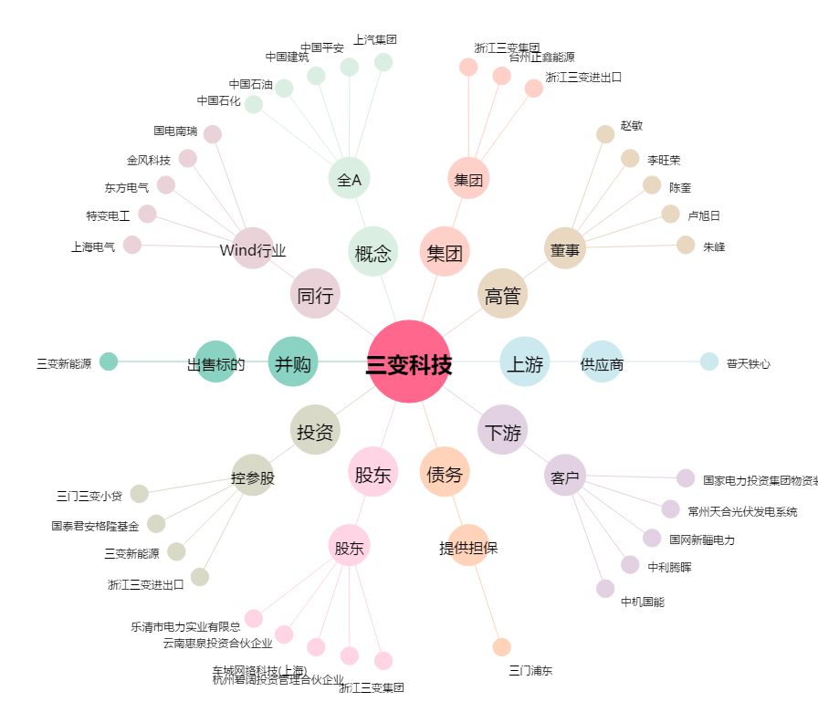
三变科技[002112.SZ] - 关系概览图

